批量预约
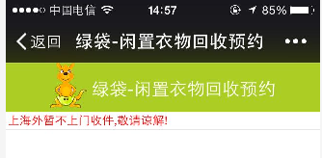
LOG0 | 闲置衣物一站式服务共享平台

上海外省城市合伙人招募中，详情见官网！

姓名*

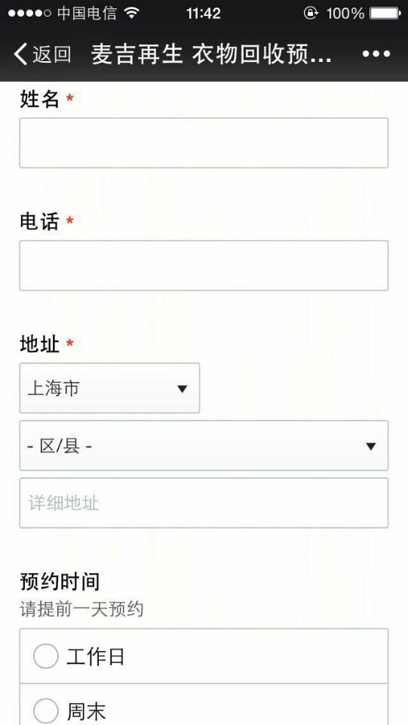
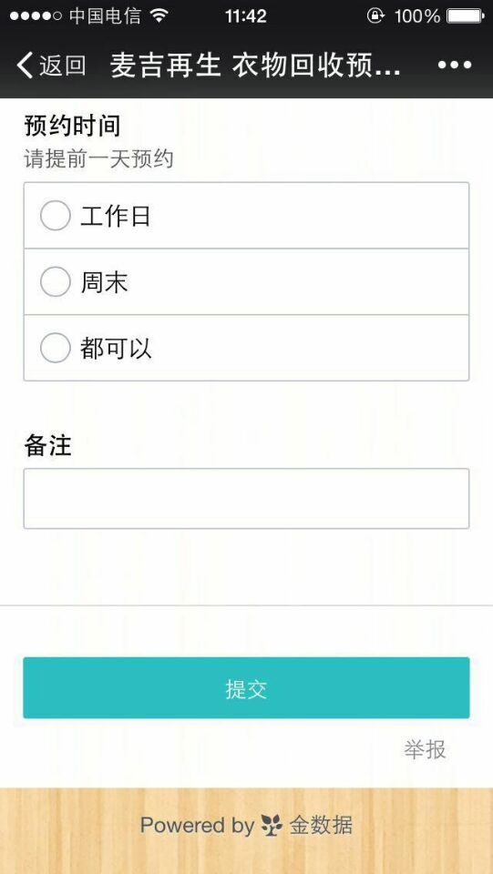
电话*

地址*
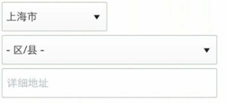

回收时间

 |  |  | 要加时间插件

重量估价 | （单位：公斤）

 | （可兑换0E币,以实际重量为准）
 | *可在官网进行物品兑换或提现

选择方式：
 | 快递上门 | 送附近站点
 | （免费取件） | （赠送E币）
重要说明：

 | 批量预约

一一一一一一一一一一一一一一一一
减少碳的足迹，让我们徜徉在蓝天白云下。多姿多彩的生活，需要环保，绿色和健康。这一切的参与都需要有你，有我，还有他。

这便是旧依你的使命
绿色热线：021-61116669

 |  |  | 落款

